OCAK 2023
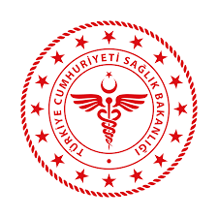
 | 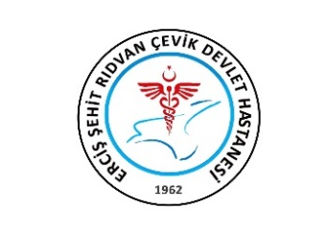 T.C. SAĞLIK BAKANLIĞI VAN İL SAĞLIK MÜDÜRLÜĞÜ ERCİŞ ŞEHİT RIDVAN ÇEVİK DEVLET HASTANESİ AYLIK MHRS ÇALIŞMA ÇİZELGESİ

İÇ HASTALIKLARI (DAHİLİYE) |  |  |  |  |  |  |  |  | OCAK 2023

TARİH |  | DOKTORLAR |  |  |  |  |  |  | İCAP
 |  | Mustafa KELEŞ | Memet Hanifi KANDEMİR | Mehmet ASLAN | Merve ERKEK | Muhammet Emin ERGÜN | Hatice ÖZDOĞAN | Cem İDRİSOĞLU
2023-01-01 | Pazar
2023-01-02 | Pazartesi
2023-01-03 | Salı
2023-01-04 | Çarşamba
2023-01-05 | Perşembe
2023-01-06 | Cuma
2023-01-07 | Cumartesi
2023-01-08 | Pazar
2023-01-09 | Pazartesi
2023-01-10 | Salı
2023-01-11 | Çarşamba
2023-01-12 | Perşembe
2023-01-13 | Cuma
2023-01-14 | Cumartesi
2023-01-15 | Pazar
2023-01-16 | Pazartesi
2023-01-17 | Salı
2023-01-18 | Çarşamba
2023-01-19 | Perşembe
2023-01-20 | Cuma
2023-01-21 | Cumartesi
2023-01-22 | Pazar
2023-01-23 | Pazartesi
2023-01-24 | Salı
2023-01-25 | Çarşamba
2023-01-26 | Perşembe
2023-01-27 | Cuma
2023-01-28 | Cumartesi
2023-01-29 | Pazar
2023-01-30 | Pazartesi
2023-01-31 | Salı

MHRS Formunu doldururken lütfen aksiyon durumunuzu yazınız. Örneğin ; (Nöbet İzinli, Yıllık İzin, Ameliyatta, Poliklinik,Heyet vb…)

 |  |  |  |  |  |  |  | Hazırlayan Kaşe / İmza

